称号・錬士・教士審査申込み記入例
 |  |  |  |  |  |  |  |  | 【記入例】
 | 剣道・居合道・杖道・称号（錬士・教士） 審査申込書 |  |  |  |  |  |  |  | 所属団体名： |  | 道場名を記入
 | 申込日 年 月 日 |  |  |  | 年齢基準は審査日 |  |  |  | 申込責任者: |  | 責任者名を記入

№ | 希望受審地 | フリガナ 氏 名 | 備考 | 生年月日 | 年齢 | 性別 | 住 所 | 職 業 | 段位取得日 | 取得県名 （注1） | 電話番号 | 浜剣登録番号 | 登録番号 (注2)
 | 東京 | シズオカ ショウコ |  | 1978-11-20 |  | 女 | 〒432-**** | 無職 | 1979-11-27 |  | 090-****-**** |  | 浜松
 |  | 静岡 称子 |  |  |  |  | 浜松市中区鴨江○○○番地 |  |  |  |  |  | シ-***
全剣連の筆記試験受審希望地
 |  |  |  |  |  |  | 〒

登録番号が不明の場合、
登録した地区連に問合せ
 |  |  |  |  |  |  | 〒
県剣連の称号選考審査会を申し込むには、県剣連が開催する下記の講習会を受講した
修了証のコピー添付が必要です。
剣 道: 4月剣道伝達講習会(東部・中部・西部)又は6月全剣連後援講習会
居合道: 9月受審は3月又は4月の講習会 2月審査は9月又は11月居合道講習会
杖 道: 9月受審は7月の講習会 2月受審は7月又は11月杖道講習会
 |  |  |  |  |  |  | 〒

 |  |  |  |  |  |  | 〒
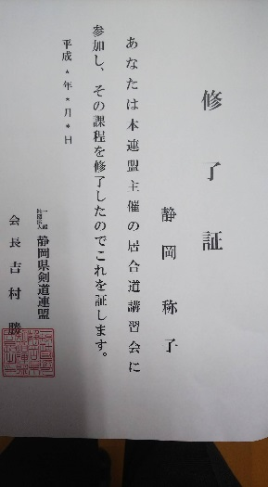
 |  |  |  |  |  |  | 〒

 |  |  |  |  |  |  | 〒

 |  |  |  |  |  |  | 〒

 |  |  |  |  |  |  | 〒

 |  |  |  |  |  |  | 〒

 | ※受審する剣・居・杖道の別と段位に○印を付ける。
 | ※現有段位を旧姓で取得した者は氏名欄に旧姓を( )書きで併記
 | ※受審称号ごとに用紙を変え、誤記が無いように正確に書くこと。特に氏名は分かり易く記入すること。
 | ※注1 現有段位を県外で取得したものは、証書のコピーを添付し現有段位取得県名を記入する。（県内者は記入不要）
 | ※注2 登録番号は地区剣道連盟が付与してますので、不明の場合、所属地区剣道連盟に問合せること。
 | ※教士受審者は本県称号選考審査合格後の全剣連筆記試験の受審希望地を記入する。 |  |  |  |  |  |  |  |  |  | 様式2019/4/1

